Hoja1
 | Metodo Newthon Raphson |  | p_0 | 1.4

 | Ejemplo 1 | f(x) =x^3 + 2x^2 + 10x - 20 | n | Pn-1 | f(Pn-1) | f ' (Pn-1) | Pn | f(Pn) | E | Ver 1 | Ver 2
 |  | f ' (x) = 3x^2+4x+10 | 1 | 1.40000000 | 0.66400000 | 21.48000000 | 1.36908752 | 0.00589506 | 0.00010000 | fracaso | fracaso
Graficar |  |  | 2 | 1.36908752 | 0.00589506 | 21.09955203 | 1.36880813 | 0.00000048 | 0.00010000 | fracaso | exito
 | x | f(x) | 3 | 1.36880813 | 0.00000048 | 21.09613962 | 1.36880811 | 0.00000000 | 0.00010000 | exito | exito
 | -5.000000 | -145.000000 | 4 | 1.36880811 | 0.00000000 | 21.09613934 | 1.36880811 | 0.00000000 | 0.00010000 | exito | exito
 | -4.800000 | -132.512000 | 5 | 1.36880811 | 0.00000000 | 21.09613934 | 1.36880811 | 0.00000000 | 0.00010000 | exito | exito
 | -4.600000 | -121.016000 | 6 | 1.36880811 | 0.00000000 | 21.09613934 | 1.36880811 | 0.00000000 | 0.00010000 | exito | exito
 | -4.400000 | -110.464000
 | -4.200000 | -100.808000
 | -4.000000 | -92.000000
-5.000000 | -145.000000
-4.800000 | -132.512000
-4.600000 | -121.016000
-4.400000 | -110.464000
-4.200000 | -100.808000
-4.000000 | -92.000000
-3.800000 | -83.992000
-3.600000 | -76.736000
-3.400000 | -70.184000
-3.200000 | -64.288000
-3.000000 | -59.000000
-2.800000 | -54.272000
-2.600000 | -50.056000
-2.400000 | -46.304000
-2.200000 | -42.968000
-2.000000 | -40.000000
-1.800000 | -37.352000
-1.600000 | -34.976000
-1.400000 | -32.824000
-1.200000 | -30.848000
-1.000000 | -29.000000
-0.800000 | -27.232000
-0.600000 | -25.496000
-0.400000 | -23.744000
-0.200000 | -21.928000
0.000000 | -20.000000
0.200000 | -17.912000
0.400000 | -15.616000
0.600000 | -13.064000
0.800000 | -10.208000
1.000000 | -7.000000
1.200000 | -3.392000
1.400000 | 0.664000
1.600000 | 5.216000
1.800000 | 10.312000
2.000000 | 16.000000
2.200000 | 22.328000
 | -3.800000 | -83.992000
 | -3.600000 | -76.736000
 | -3.400000 | -70.184000
 | -3.200000 | -64.288000
 | -3.000000 | -59.000000
 | -2.800000 | -54.272000
 | -2.600000 | -50.056000
 | -2.400000 | -46.304000
 | -2.200000 | -42.968000
 | -2.000000 | -40.000000
 | -1.800000 | -37.352000
 | -1.600000 | -34.976000
 | -1.400000 | -32.824000
 | -1.200000 | -30.848000
 | -1.000000 | -29.000000
 | -0.800000 | -27.232000
 | -0.600000 | -25.496000
 | -0.400000 | -23.744000
 | -0.200000 | -21.928000
 | 0.000000 | -20.000000
 | 0.200000 | -17.912000
 | 0.400000 | -15.616000
 | 0.600000 | -13.064000
 | 0.800000 | -10.208000
 | 1.000000 | -7.000000
 | 1.200000 | -3.392000
 | 1.400000 | 0.664000
 | 1.600000 | 5.216000
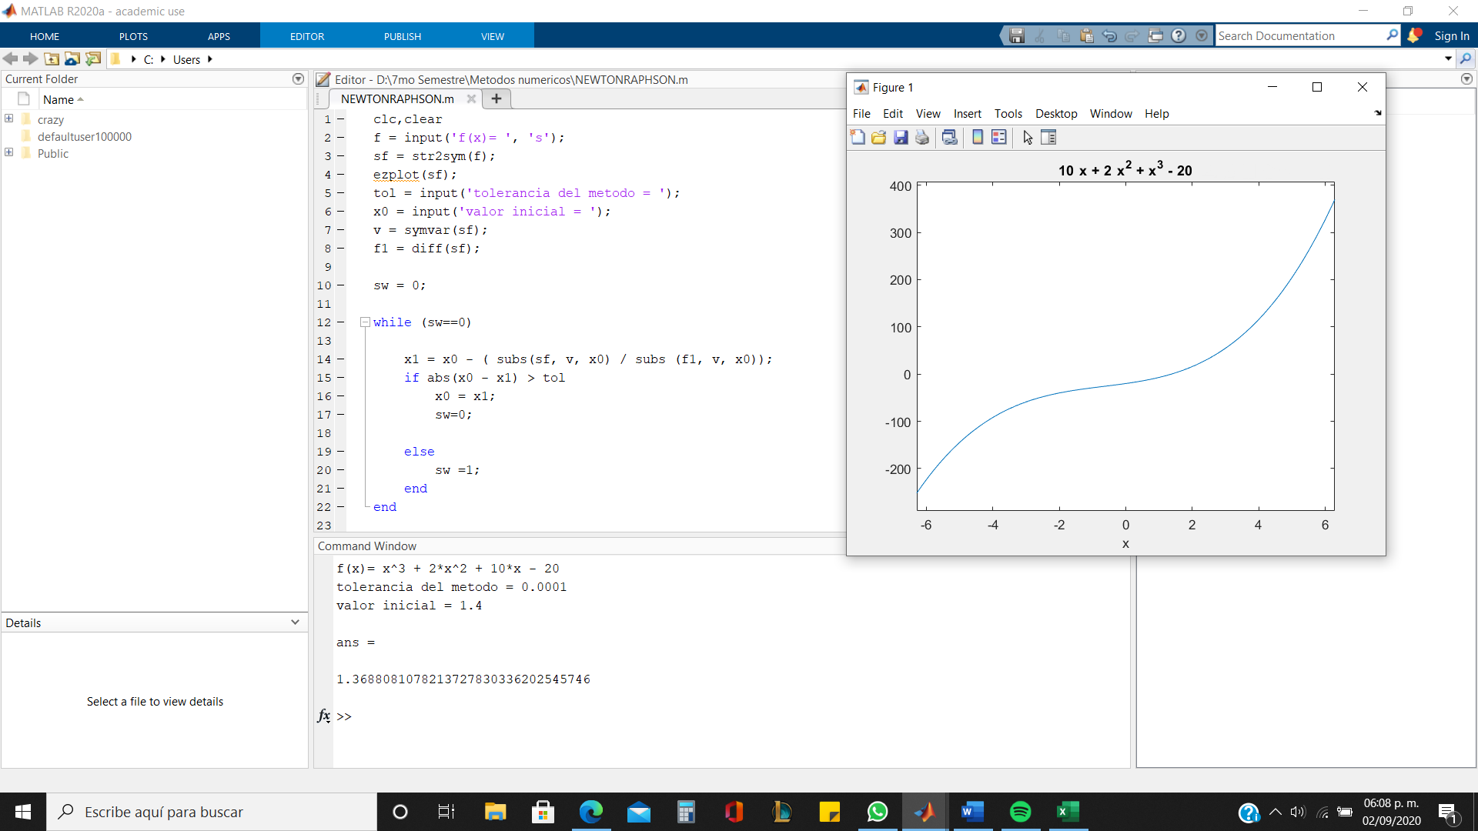
 | 1.800000 | 10.312000
 | 2.000000 | 16.000000
 | 2.200000 | 22.328000

